Calificaciones
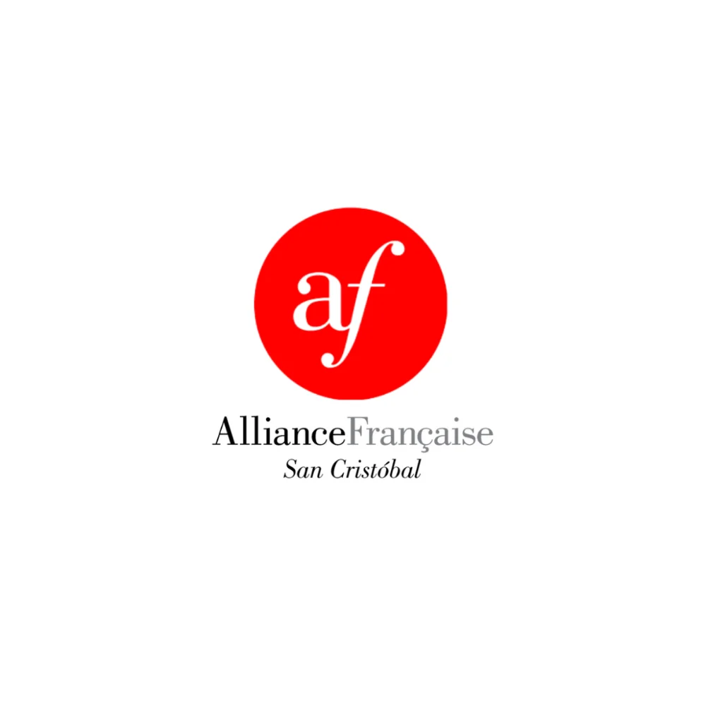
 | PROGRAMME DE FRANÇAIS

 | Colegio La Salle de San Cristóbal, S.C.
 | Ciclo Escolar 2025-2026
 | Alliance Française de San Cristóbal de Las Casas

REGISTRO DE CALIFICACIONES — TERCERO A
★ INSTRUCTOR: PROF. ALEX AVENDAÑO ★

 | N° | NOMBRE DEL ESTUDIANTE | EXAMEN 40% | TAREAS 30% | PARTIC. 20% | ACTITUD 10% | TOTAL
 | 1 | Aguilar Suárez Luis Fernando | 35 | 30 | 20 | 10 | 95
 | 2 | Alfonzo García Sofía | 35 | 30 | 20 | 10 | 95
 | 3 | Cancino Hernández Samuel | 32 | 30 | 20 | 10 | 92
 | 4 | Contreras Chacón Carolina | 38 | 30 | 20 | 10 | 98
 | 5 | Gutiérrez García Miguel | 30 | 30 | 20 | 10 | 90
 | 6 | Martínez Giner María Dolores | 40 | 30 | 20 | 10 | 100
 | 7 | Martínez Velasco Juan Mariano | 40 | 30 | 20 | 10 | 100
 | 8 | Ruiz Roque Ana Paula | 30 | 30 | 20 | 10 | 90
 | 9 | Sánchez Flores Cristóbal | 30 | 30 | 20 | 10 | 90
 | 10 | Santiago Urbina Andrea Miranda | 40 | 30 | 20 | 10 | 100
 | 11 | Tovilla Domínguez Ángela Sofía | 30 | 30 | 20 | 10 | 90
 | 12 | Vázquez García Jefry Shaile | 33 | 30 | 20 | 10 | 93

Av. La Almolonga 80, Barrio de Guadalupe · San Cristóbal de Las Casas, Chiapas · contacto@afsancristobal.com

